Table 2
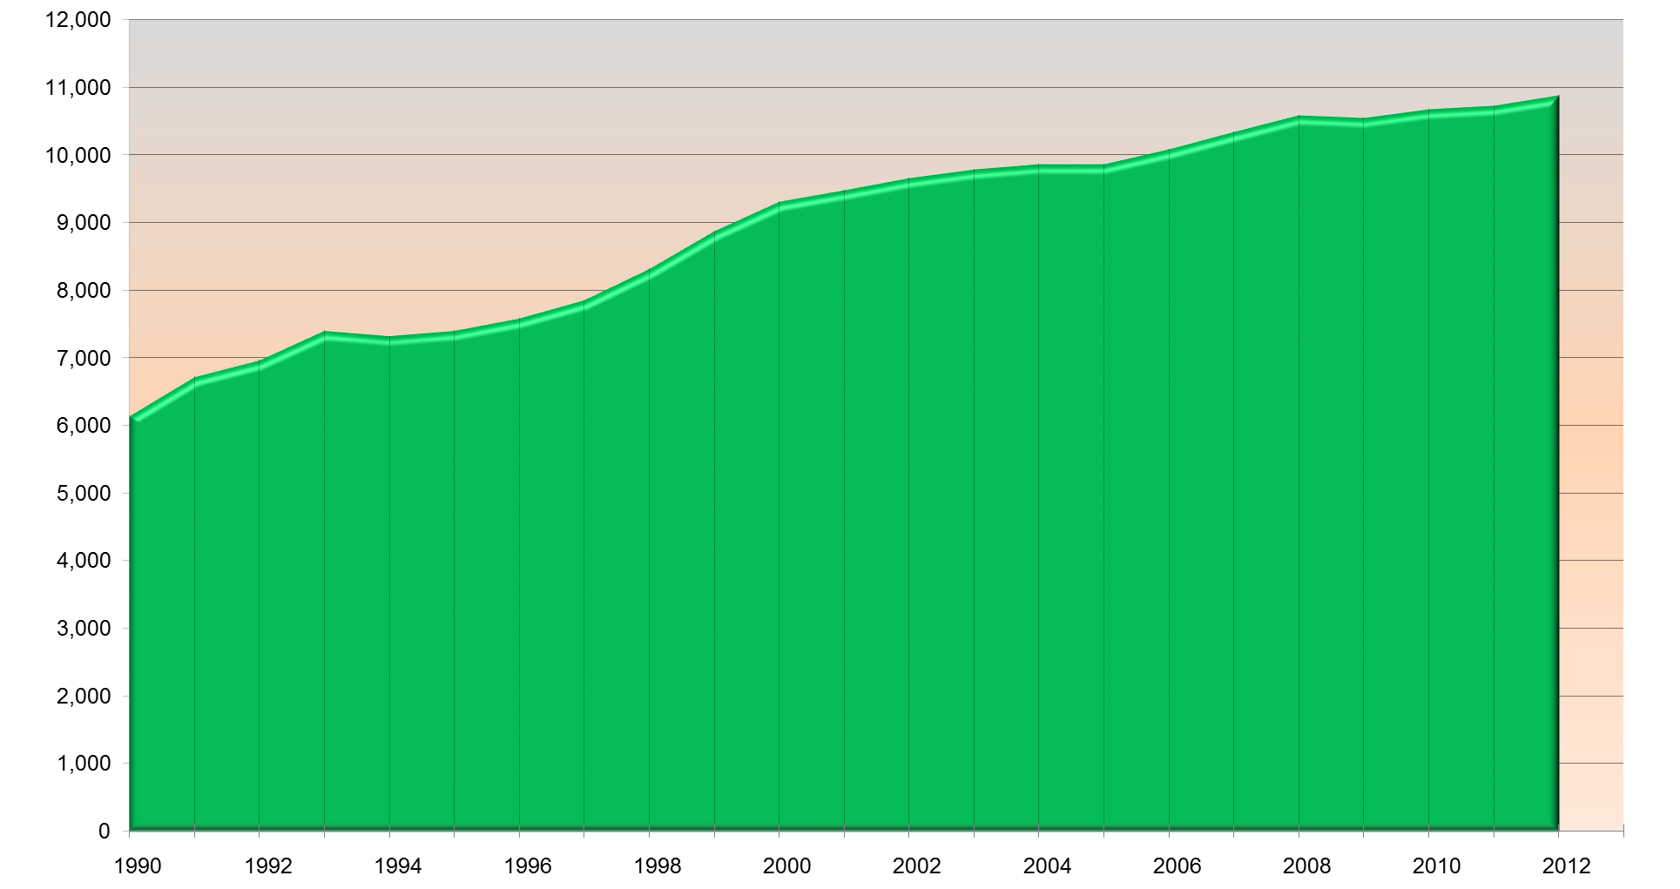
 | Producción nacional de leche de bovino 1990-2013 (Miles de litros)
 | AÑO | PRODUCCIÓN | CRECIMIENTO ANUAL ( % )
 | 1990 | 6,141,545 | ---
 | 1991 | 6,717,115 | 9.4
 | 1992 | 6,966,210 | 3.7
 | 1993 | 7,404,078 | 6.3
 | 1994 | 7,320,213 | -1.1
 | 1995 | 7,398,598 | 1.1
 | 1996 | 7,586,422 | 2.5
 | 1997 | 7,848,105 | 3.4
 | 1998 | 8,315,711 | 6.0
 | 1999 | 8,877,314 | 6.8
 | 2000 | 9,311,444 | 4.9
 | 2001 | 9,472,293 | 1.7
 | 2002 | 9,658,282 | 2.0
 | 2003 | 9,784,355 | 1.3
 | 2004 | 9,864,300 | 0.8
 | 2005 | 9,868,301 | 0.0
 | 2006 | 10,088,551 | 2.2
 | 2007 | 10,345,982 | 2.6
 | 2008 | 10,589,481 | 2.4
 | 2009 | 10,549,038 | -0.4
 | 2010 | 10,676,691 | 1.2
 | 2011 | 10,724,288 | 0.4
 | 2012 | 10,880,870 | 1.5

 | FUENTE: Servicio de Información Agroalimentaria y Pesquera (SIAP), SAGARPA

Tendencia en la producción nacional de leche de bovino 1990 - 2012

Table 4
Producción acumulada mensual de leche de bovino 2000-2013 (Miles de litros)
Mes | 2000 | 2001 | 2002 | 2003 | 2004 | 2005 | 2006
Ene | 679,806 | 720,168 | 725,510 | 746,121 | 754,170 | 765,821 | 786,930
Feb | 1,366,211 | 1,430,968 | 1,454,466 | 1,486,837 | 1,510,966 | 1,514,419 | 1,562,619
Mar | 2,081,210 | 2,160,163 | 2,194,068 | 2,247,189 | 2,284,471 | 2,287,393 | 2,355,750
Abr | 2,770,067 | 2,882,970 | 2,913,942 | 3,022,604 | 3,056,295 | 3,070,313 | 3,161,389
May | 3,482,899 | 3,620,308 | 3,663,267 | 3,828,551 | 3,852,073 | 3,866,407 | 3,979,945
Jun | 4,274,621 | 4,404,022 | 4,451,815 | 4,668,762 | 4,673,852 | 4,698,064 | 4,821,971
Jul | 5,136,671 | 5,251,230 | 5,292,915 | 5,561,644 | 5,534,309 | 5,585,131 | 5,736,097
Ago | 6,029,986 | 6,152,579 | 6,194,210 | 6,478,386 | 6,456,794 | 6,462,981 | 6,630,570
Sep | 6,958,831 | 7,080,091 | 7,136,132 | 7,380,740 | 7,375,808 | 7,334,244 | 7,512,228
Oct | 7,827,480 | 7,956,527 | 8,037,069 | 8,203,642 | 8,249,442 | 8,187,824 | 8,385,992
Nov | 8,585,475 | 8,730,090 | 8,876,912 | 9,000,103 | 9,071,965 | 9,046,280 | 9,232,074
Dic | 9,311,444 | 9,472,293 | 9,658,279 | 9,784,355 | 9,864,302 | 9,868,302 | 10,088,550

Mes | 2007 | 2008 | 2009 | 2010 | 2011 | 2012 | 2013
Ene | 833,261 | 832,329 | 809,272 | 831,392 | 846,827 | 839,473 | 852,659
Feb | 1,639,109 | 1,650,912 | 1,627,465 | 1,637,170 | 1,670,910 | 1,663,335 | 1,684,162
Mar | 2,470,753 | 2,499,301 | 2,467,329 | 2,468,018 | 2,515,929 | 2,511,699 | 2,542,388
Abr | 3,312,464 | 3,353,366 | 3,315,351 | 3,302,371 | 3,356,512 | 3,375,210 | 3,403,260
May | 4,175,927 | 4,226,722 | 4,191,901 | 4,174,718 | 4,219,394 | 4,269,658 | 4,304,215
Jun | 5,033,809 | 5,139,244 | 5,089,443 | 5,081,456 | 5,107,318 | 5,186,188 | 5,237,934
Jul | 5,944,031 | 6,089,650 | 6,023,203 | 6,039,719 | 6,054,901 | 6,163,136
Ago | 6,861,865 | 7,033,179 | 6,965,357 | 7,007,219 | 7,020,485 | 7,132,524
Sep | 7,761,300 | 7,976,273 | 7,888,450 | 7,956,044 | 7,985,114 | 8,095,062
Oct | 8,669,521 | 8,886,980 | 8,811,459 | 8,885,501 | 8,934,797 | 9,043,979
Nov | 9,527,952 | 9,778,050 | 9,706,053 | 9,798,085 | 9,848,138 | 9,979,862
Dic | 10,345,982 | 10,589,481 | 10,549,037 | 10,676,691 | 10,724,290 | 10,880,870
Notas: Los totales podrían no coincidir con la suma de las cifras por año debido al redondeo de los decimales. p/ Cifras preliminares. Fuente: SIAP con información de las Delegaciones de la SAGARPA.

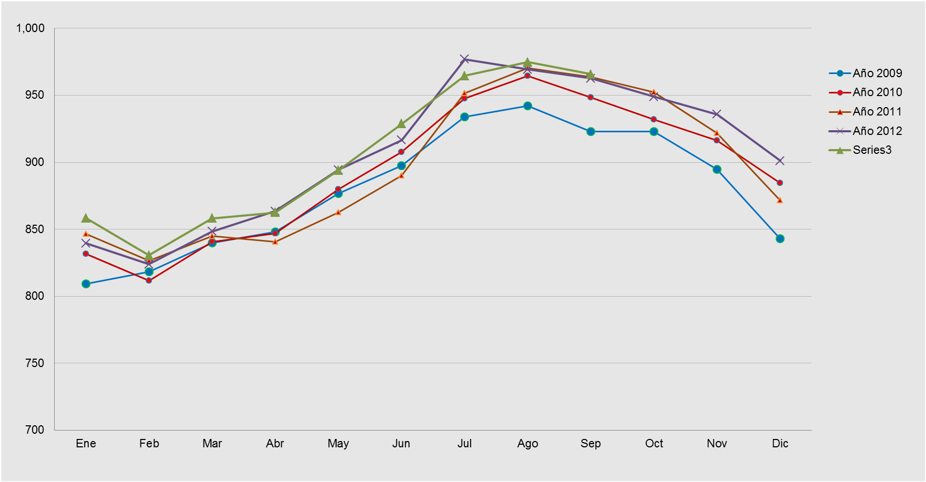
 | Tendencia de la producción mensual de leche de bovino 2009 - 2012 p/

 | p/ Cifras preliminares Fuente: SIAP con información de las Delegaciones de la SAGARPA.

